Этап 1. Тест-анализ
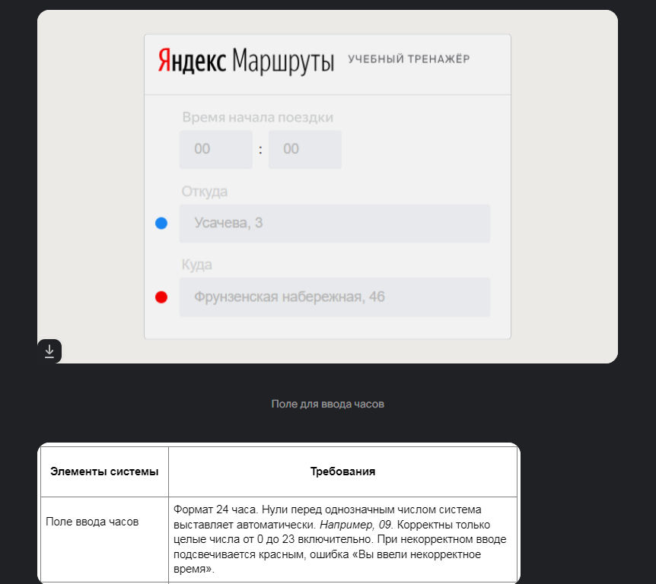
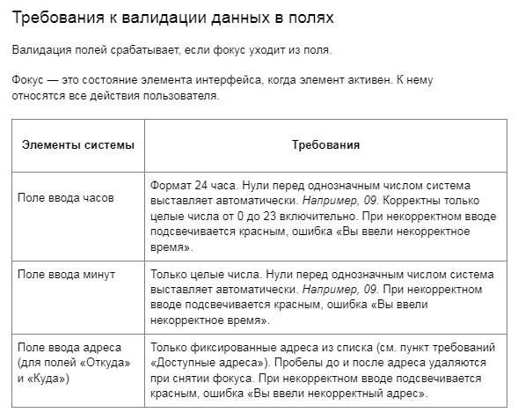
Декомпозиция логики полей формы
Основные объекты
Поле ввода часов | Числа меньше нуля
Поле ввода минут | Целые числа от 0 до 23
 | Числа от 24 и больше
 | Нули перед целым числом
 | Поле заполнено
 | Поле не заполнено
 | Валидация
 | Числа меньше нуля | Рамка поля подсвечивается красным

Поле ввода адреса | Целые числа от 0 до 59
 | Числа от 60 и больше
 | Нули перед целым числом
 | Поле заполнено
 | Поле не заполнено
 | Валидация
 | Только фиксированные адреса: Усачева, 3; Комсомольский проспект, 18; Зубовский бульвар, 37; М. Пироговская, 25; Хамовнический Вал, 34; Фрунзенская набережная, 46; 3-я Фрунзенская улица, 12 | Рамка поля подсвечивается красным

 | Поле заполнено

 | Поле не заполнено
 | Валидация
 |  | Рамка поля подсвечивается красным

Этап 2. КЭ и ГЗ
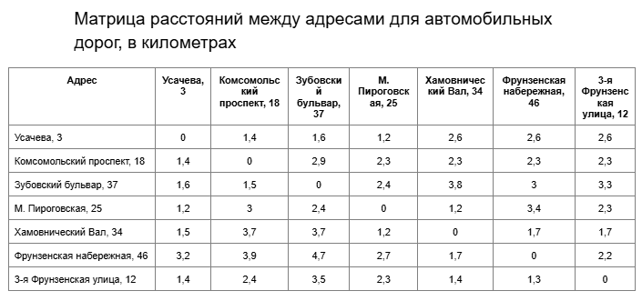
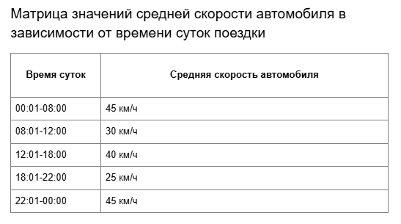
Группа проверок* | Название класса | Границы | Тестовые данные внутри класса (содержимое поля) | Тестовые данные на границах (содержимое поля) | Пояснение и оптимизации
Время начала поездки: Часы | Числа от 0 до 9 | 0, 9 | 5 | -1, 0, 1 8, 9, 10
 | Числа от 10 до 23 | 10, 23 | 15 | 9, 10, 11 22, 23, 24
 | Числа меньше нуля | -1 | -5 | -2, -1, 0
 | Числа от 24 и больше | 24 | 40 | 23, 24, 25
 | Дробные числа | - | 15,5 | -
 | Буквы | - | 1a | -
 | Специальные символы | - | 1& | -
 | Обязательность (Пустое поле) | - | пустая строка | -
 | Обязательность (Заполненное поле) | - | 15 | -
 | Ручная простановка "0" перед однозначным числом | - | 05 | -
 | Пробел | - | " 2" | -
 | Математические символы | - | 1+ | -
 | Символы пунктуации | - | 1: | -
Группа проверок | Название класса | Границы | Тестовые данные внутри класса (содержимое поля) | Тестовые данные на границах (содержимое поля) | Пояснение и оптимизации
Время начала поездки. Минуты | Числа от 0 до 9 | 0, 9 | 5 | -1, 0, 1 8, 9, 10
 | Числа от 10 до 23 | 10, 59 | 20 | 9, 10, 11 58, 59, 60
 | Числа меньше нуля | -1 | -5 | -2, -1, 0
 | Числа от 60 и больше | 60 | 80 | 59, 60, 61
 | Дробные числа | - | 15,5 | -
 | Буквы | - | 1a | -
 | Специальные символы | - | 1& | -
 | Обязательность (Пустое поле) | - | пустая строка | -
Обязательность (Заполненное поле)
Ручная простановка "0" перед однозначным числом
 | Пробел | - | " 2" | -
 | Математические символы | - | 1+ | -
Группа проверок | Символы пунктуации | - | 1: | -
 | Название класса | Границы | Тестовые данные внутри класса (содержимое поля) | Тестовые данные на границах (содержимое поля) | Пояснение и оптимизации
 | Адрес из БД (валидный ввод) |  | Усачева, 3
 | Строчные буквы |  | усачева, 3
 | Заглавные буквы |  | УСАЧЕВА, 3
 | Адрес не из БД (невалидный ввод) |  | Усачева, 33
 | Обязательность (Пустое поле) |  | «»(0 символов)
 | Обязательность (Заполненное поле) |  | Усачева, 3
 | Пробел до |  | " Усачева, 3"
 | Пробел после |  | "Усачева, 3 "
 | Название класса | Границы | Тестовые данные внутри класса (содержимое поля) | Тестовые данные на границах (содержимое поля) | Пояснение и оптимизации
 | Адрес из БД (валидный ввод) |  | Комсомольский проспект, 18
 | Строчные буквы |  | комсомольский проспект, 18
 | Заглавные буквы |  | КОМСОМОЛЬСКИЙ ПРОСПЕКТ, 18
Группа проверок | Адрес не из БД (невалидный ввод) |  | Комсомольский проспект, 20
 | Обязательность (Пустое поле) |  | «»(0 символов)
 | Обязательность (Заполненное поле) |  | Комсомольский проспект, 18
 | Пробел до |  | " Комсомольский проспект, 18"
 | Пробел после |  | "Комсомольский проспект, 18 "
 | Название класса | Границы | Тестовые данные внутри класса (содержимое поля) | Тестовые данные на границах (содержимое поля) | Пояснение и оптимизации
 | Расстояние равно 0 |  | Усачева, 3 - Усачева, 3
 | Расстояние больше 0 |  | Фрунзенская набережная, 46 - Зубовский бульвар, 37
 | Временной интервал 22:01-00:00 | 22:01,00:00 | 23:05 | 22:00 22:01 22:02 23:59 00:00 00:01
 | Временной интервал 00:01-08:00 | 00:01,08:00 | 03:45 | 00:00 00:01 00:02 07:59 08:00 08:01
 | Временной интервал 08:01-12:00 | 08:01,12:00 | 09:15 | 08:00 08:01 08:02 11:59 12:00 12:01
 | Временной интервал 12:01-18:00 | 12:01,18:00 | 14:20 | 12:00 12:01 12:02 17:59 18:00 18:01
 | Временной интервал 18:01-22:00 | 18:01,22:00 | 20:30 | 18:00 18:01 18:02 21:59 22:00 22:01

